４面代替様式⑴【～50戸】
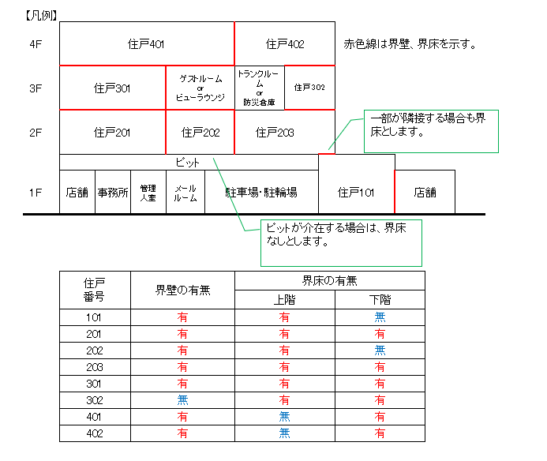
（第四面に代える書類） 1
住戸に関する事項
Ｎｏ | タイプ名 | １．住戸の番号 | ２．住戸の在する階 | ３．専用部分の床面積等 （㎡） |  |  | ４．当該住戸への経路 |  |  |  |  |  | ５．界壁・界床の有無
 |  |  |  | 居室部分の面積 （㎡） | バルコニー等専用使用部分の面積 （㎡） | 専用部分の床面積 （㎡） | 共用階段 |  | 共用廊下 |  | エレベーター |  | 界壁の有無 |  | 界床の有無
 |  |  |  |  |  |  |  |  |  |  |  |  |  |  | 上階 |  | 下階
 |  |  |  |  |  |  | 有 | 無 | 有 | 無 | 有 | 無 | 有 | 無 | 有 | 無 | 有 | 無
1 |  |  |  |  |  |  | □ | □ | □ | □ | □ | □ | □ | □ | □ | □ | □ | □
2 |  |  |  |  |  |  | □ | □ | □ | □ | □ | □ | □ | □ | □ | □ | □ | □
3 |  |  |  |  |  |  | □ | □ | □ | □ | □ | □ | □ | □ | □ | □ | □ | □
4 |  |  |  |  |  |  | □ | □ | □ | □ | □ | □ | □ | □ | □ | □ | □ | □
5 |  |  |  |  |  |  | □ | □ | □ | □ | □ | □ | □ | □ | □ | □ | □ | □
6 |  |  |  |  |  |  | □ | □ | □ | □ | □ | □ | □ | □ | □ | □ | □ | □
7 |  |  |  |  |  |  | □ | □ | □ | □ | □ | □ | □ | □ | □ | □ | □ | □
8 |  |  |  |  |  |  | □ | □ | □ | □ | □ | □ | □ | □ | □ | □ | □ | □
9 |  |  |  |  |  |  | □ | □ | □ | □ | □ | □ | □ | □ | □ | □ | □ | □
10 |  |  |  |  |  |  | □ | □ | □ | □ | □ | □ | □ | □ | □ | □ | □ | □
11 |  |  |  |  |  |  | □ | □ | □ | □ | □ | □ | □ | □ | □ | □ | □ | □
12 |  |  |  |  |  |  | □ | □ | □ | □ | □ | □ | □ | □ | □ | □ | □ | □
13 |  |  |  |  |  |  | □ | □ | □ | □ | □ | □ | □ | □ | □ | □ | □ | □
14 |  |  |  |  |  |  | □ | □ | □ | □ | □ | □ | □ | □ | □ | □ | □ | □
15 |  |  |  |  |  |  | □ | □ | □ | □ | □ | □ | □ | □ | □ | □ | □ | □
16 |  |  |  |  |  |  | □ | □ | □ | □ | □ | □ | □ | □ | □ | □ | □ | □
17 |  |  |  |  |  |  | □ | □ | □ | □ | □ | □ | □ | □ | □ | □ | □ | □
18 |  |  |  |  |  |  | □ | □ | □ | □ | □ | □ | □ | □ | □ | □ | □ | □
19 |  |  |  |  |  |  | □ | □ | □ | □ | □ | □ | □ | □ | □ | □ | □ | □
20 |  |  |  |  |  |  | □ | □ | □ | □ | □ | □ | □ | □ | □ | □ | □ | □
21 |  |  |  |  |  |  | □ | □ | □ | □ | □ | □ | □ | □ | □ | □ | □ | □
22 |  |  |  |  |  |  | □ | □ | □ | □ | □ | □ | □ | □ | □ | □ | □ | □
23 |  |  |  |  |  |  | □ | □ | □ | □ | □ | □ | □ | □ | □ | □ | □ | □
24 |  |  |  |  |  |  | □ | □ | □ | □ | □ | □ | □ | □ | □ | □ | □ | □
25 |  |  |  |  |  |  | □ | □ | □ | □ | □ | □ | □ | □ | □ | □ | □ | □
26 |  |  |  |  |  |  | □ | □ | □ | □ | □ | □ | □ | □ | □ | □ | □ | □
27 |  |  |  |  |  |  | □ | □ | □ | □ | □ | □ | □ | □ | □ | □ | □ | □
28 |  |  |  |  |  |  | □ | □ | □ | □ | □ | □ | □ | □ | □ | □ | □ | □
29 |  |  |  |  |  |  | □ | □ | □ | □ | □ | □ | □ | □ | □ | □ | □ | □
30 |  |  |  |  |  |  | □ | □ | □ | □ | □ | □ | □ | □ | □ | □ | □ | □
31 |  |  |  |  |  |  | □ | □ | □ | □ | □ | □ | □ | □ | □ | □ | □ | □
32 |  |  |  |  |  |  | □ | □ | □ | □ | □ | □ | □ | □ | □ | □ | □ | □
33 |  |  |  |  |  |  | □ | □ | □ | □ | □ | □ | □ | □ | □ | □ | □ | □
34 |  |  |  |  |  |  | □ | □ | □ | □ | □ | □ | □ | □ | □ | □ | □ | □
35 |  |  |  |  |  |  | □ | □ | □ | □ | □ | □ | □ | □ | □ | □ | □ | □
36 |  |  |  |  |  |  | □ | □ | □ | □ | □ | □ | □ | □ | □ | □ | □ | □
37 |  |  |  |  |  |  | □ | □ | □ | □ | □ | □ | □ | □ | □ | □ | □ | □
38 |  |  |  |  |  |  | □ | □ | □ | □ | □ | □ | □ | □ | □ | □ | □ | □
39 |  |  |  |  |  |  | □ | □ | □ | □ | □ | □ | □ | □ | □ | □ | □ | □
40 |  |  |  |  |  |  | □ | □ | □ | □ | □ | □ | □ | □ | □ | □ | □ | □
41 |  |  |  |  |  |  | □ | □ | □ | □ | □ | □ | □ | □ | □ | □ | □ | □
42 |  |  |  |  |  |  | □ | □ | □ | □ | □ | □ | □ | □ | □ | □ | □ | □
43 |  |  |  |  |  |  | □ | □ | □ | □ | □ | □ | □ | □ | □ | □ | □ | □
44 |  |  |  |  |  |  | □ | □ | □ | □ | □ | □ | □ | □ | □ | □ | □ | □
45 |  |  |  |  |  |  | □ | □ | □ | □ | □ | □ | □ | □ | □ | □ | □ | □
46 |  |  |  |  |  |  | □ | □ | □ | □ | □ | □ | □ | □ | □ | □ | □ | □
47 |  |  |  |  |  |  | □ | □ | □ | □ | □ | □ | □ | □ | □ | □ | □ | □
48 |  |  |  |  |  |  | □ | □ | □ | □ | □ | □ | □ | □ | □ | □ | □ | □
49 |  |  |  |  |  |  | □ | □ | □ | □ | □ | □ | □ | □ | □ | □ | □ | □
50 |  |  |  |  |  |  | □ | □ | □ | □ | □ | □ | □ | □ | □ | □ | □ | □

